Planilha1
ATIVIDADES ENERGIA E SAÚDE 2020

Como você avalia a qualidade das nossas aulas ?
 | Total
Boa | 2
Excelente | 28
 |  | Nº de Atividades | Nº de participantes | Feedback
Programas Atividades Físicas | Academia em Casa: Crossfit adulto e infantil Ginástica localizada Alongamento Dança Mix | 20 | 2099
Programas Motivacionais | Palestras: Musicais: Positividade em tempo de crise Live sobre relacionamento em tempos de quarentena. ArtÍstica educativa: "Reivente-se depois dos 60 anos" | 3 | 2528 | 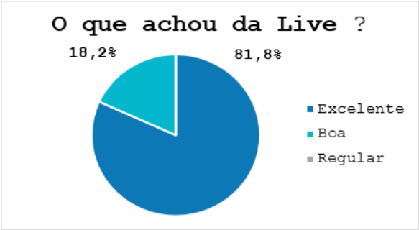
Programas Educativos Comportamentais | Palestras: "Ação como fonte de motivação" "Seja Feliz Hoje! - Gerando hormônios do bem" "Comer emocional - O impacto do estresse na alimentação "Não basta não ser racista: Sejamos Antirracistas" "Conheça sua Casa e Mude sua Vida!" "Equilibre sua Casa e tenha Prosperidade" | 6 | 152 | 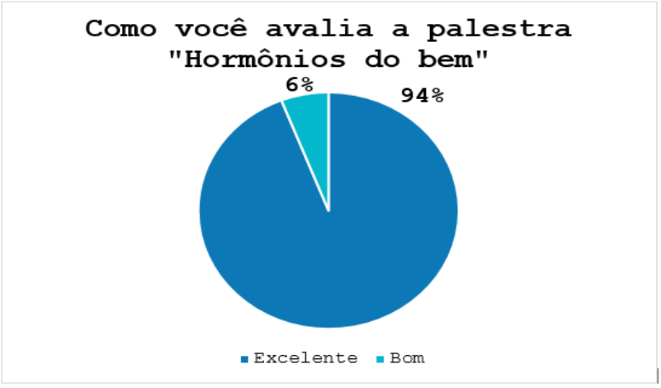
Programas Saúde Vital | Academia em Casa: Yoga e Meditação Ginástica laboral Palestras: Alimentação balanceada Prenveção ao suicídio '' Eu e o outro" Prevenção "DST's e Tabagismo" "Nutrição: Prevenção e tratamento do câncer" "Mitos e verdades sobre o câncer de mama" "Masculinidade e autocuidado " | 39 | 1680 | 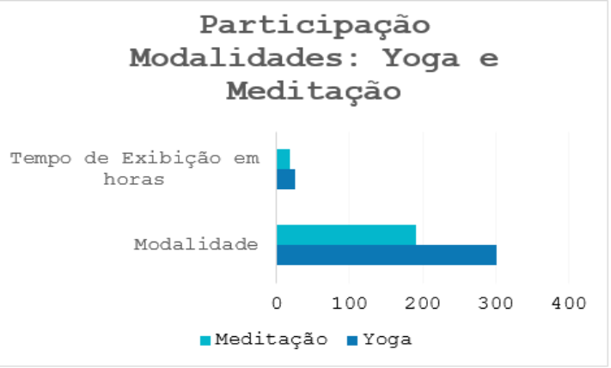
Programas de Sustentabilidade | Palestra: Consumo consciente e aproveitamento dos alimentos | 1 | 199 | 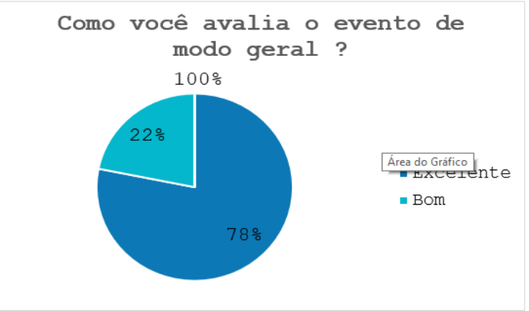
Programas Infantis | Musical sobre os hábitos e o impacto da natureza e Peça teatral sobre o poder de realizar sonhos. | 2 | 133 | 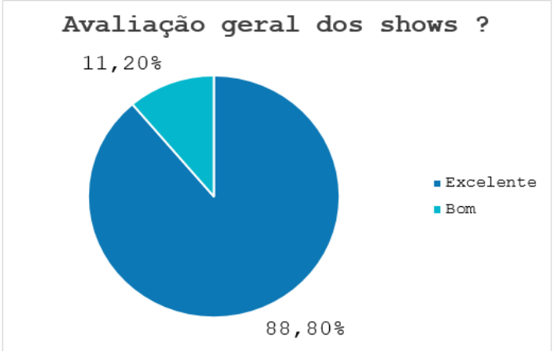
Programas interativos | Cartilha interativa de arteterapia Karaokê em casa Confraternização de Natal Shows: Dia da Amizade Campanha Setembro Amarelo Espaço integração: Mural de fotos para o Dia do Amigo e Dia das Mães Projeto compartilhando talentos dos colaboradores e familiares | 169 | 8683
Total |  | 240 | 15474

